Pracovní list
 |  |  |  | Třída : |  |  |  |  |  | Jméno a příjemní žáka:

Pracovní list

 |  |  |  | Zadání práce : |  | Doplň v pracovním listu chybějící údaje v rámečcích .
Téma podle ŠVP :
 | KUSOVNÍK - je důležitou a nedílnou součástí technické přípravy výroby.
 | Technická příprava výroby je členěna na část konstrukční a technologickou.
 | Cílem konstrukční přípravy výroby je výrobní - konstrukční výkres, ve kterém autoři řešili vzhled výrobku, tvar, rozměry, použité materiály, konstrukční spoje
 | dílců, druhy kování, spojovacích prostředků atd.. Dále pak zhotovení prototypu a ověření jeho funkčnosti, kvality, úrovně užitných vlastností a pod.
 | Cílem technologické přípravy výroby je vytvořit seznam strojů, nástrojů a zařízení nejvhodnějších pro výrobu výrobku podle výkresu vytvořeného při konstrukční
 | přípravě výroby. Seznam je dále doplněn o vhodné přípravky, nářadí. Technologická příprava výroby dále stanoví normy materiálů, práce atd.
 | Technologická dokumentace výroby obsahuje pracovní postupy, pracovní návodky, nářezové nebo střihové plány a také dnes námi probíraný KUSOVNÍK.
 | Kusovník je součástí technologické přípravy výroby. Kusovník je obvykle ve formě přehledné a v místě obvyklé tabulky a je zde přehledně, logicky vypsán veškerý
 | materiál a všechny dílce, ze kterých je výrobek zhotoven.
 | Kusovník obsahuje :
 |  | Název výrobku |  |  |  | číslo výrobku : |  |  | Počet listů |  | Název firmy
 |  |  |  |  |  | číslo výkresu : |  |  | List číslo : |  | SOŠ stavební Karlovy Vary,Sabinovo nám.16

 | Pořadové číslo | Název dílce |  |  | ks | materiál | rozměr v mm |  |  | Spotřeba | Spotřeba | Poznámka
 |  |  |  |  |  |  | tloušťka | šířka | délka | za kus - m2 | celkem - m2

 |  |  |  |  |  |  |  |  |  | 0.000 | 0.000
 |  |  |  |  |  |  |  |  |  | 0.000 | 0.000
 |  |  |  |  |  |  |  |  |  | 0.000 | 0.000
 |  |  |  |  |  |  |  |  |  | 0.000 | 0.000
 |  |  |  |  |  |  |  |  |  | 0.000 | 0.000
 |  |  |  |  |  |  |  |  |  | 0.000 | 0.000
 |  |  |  |  |  |  |  |  |  | 0.000 | 0.000
 | Celkem |  |  |  |  |  |  |  |  |  | 0.000
 | Zkusíme si vypočítat rozměry některých nábytkových dílců pro kusovník z výkresu.
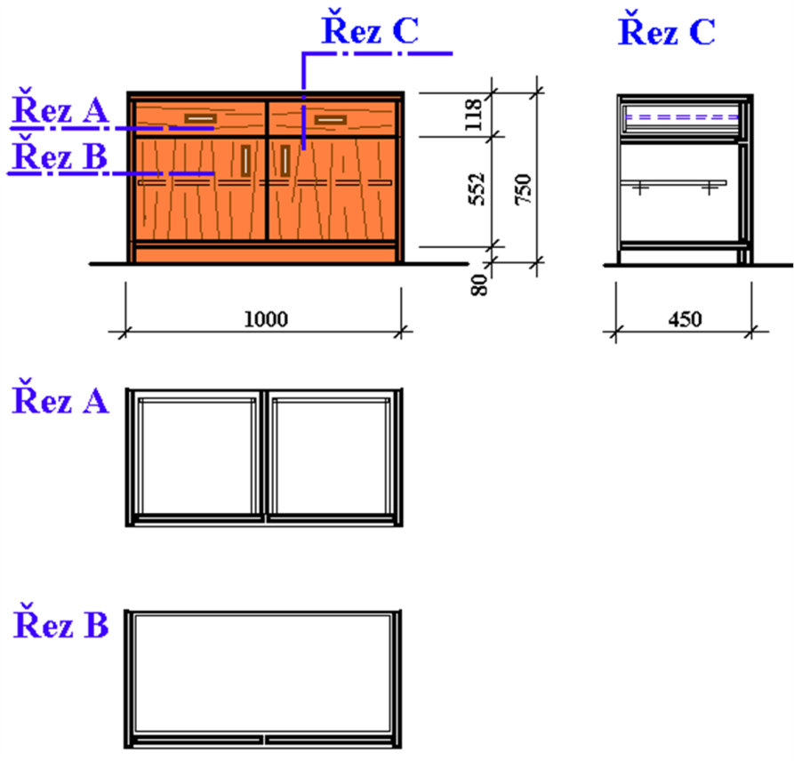
 | Pro lepší pochopení zvolíme jednoduchou skříňku se zásuvkami a dvířky, podle výkresu vedle.

 | Podle půdorysného řezu dole vypočítej následující rozměry nábytkových dílců (?) :
 | 1. Jak jsou široké dveře skříňky?
 | 2. Jak dlouhá a široká je police?
 | 3. Jak dlouhá jsou záda?
 | 4. Jak dlouhý bude asi vrut?
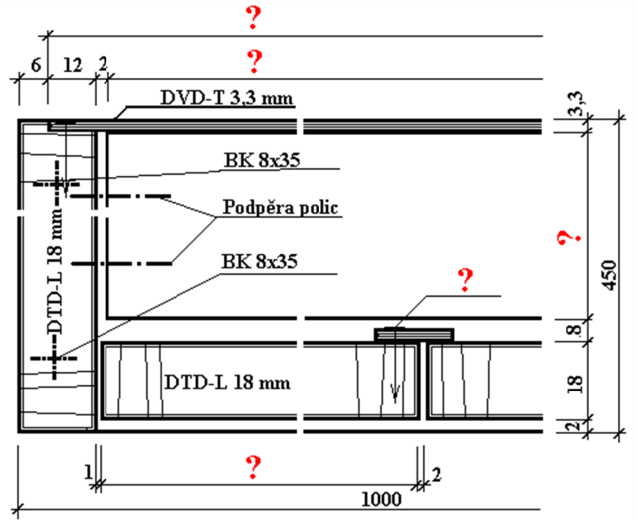

 | Podle bokorysného řezu dole vypočítej následující rozměry nábytkových dílců (?) :
 | 1. Jak vysoká jsou záda? |  |  |  |  |  |  | 4. Jak široká je vodorovná pevná mezistěna?
 | 2. Jak dlouhý je bok skříňky? |  |  |  |  |  |  | 5. Jak dlouhý je boční vlys zásuvky?
 | 3. Jak vysoké jsou dveře? |  |  |  |  |  |  | 6. Jak dlouhé je dno zásuvky?
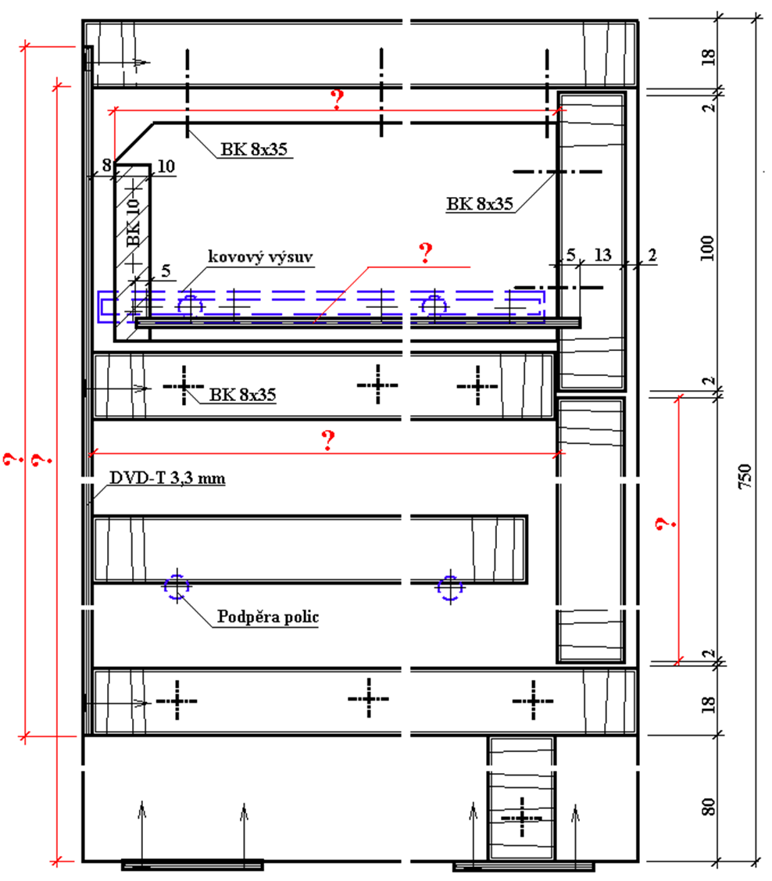

 | Vyřeš doplňovačku .

 | 1.
 | 2.
 | 3.
 | 4.
 | 5.
 | 6.
 | 7.
 | 8.
 | 9.
 | 10.
 | 11.
 | 12.
 | 13.
 | 14.
 | 15.
 | 16.

 |  | 1. | Způsob ochrany kulatiny |  |  | 2. | Slouží k vyspravení suků |  |  | 3. | Část šroubu

 |  | 4. | Odemyká dvře |  |  | 5. | Základní jednotka rostlin |  |  | 6. | Obráběcí stroj

 |  | 7. | Přířez je pro truhláře |  |  | 8. | Tenký list dřeva |  |  | 9. | Tento řádek je prázdný.

 |  | 10. | Nesprávně závěs |  |  | 11. | Skříňka na prádlo |  |  | 12. | Pigmentová nátěrová hmota

 |  | 13. | Na dveřích skříňky je obvykle |  |  | 14. | Obráběcím nástroje vrtačky je |  |  | 15. | Fréza se upíná na

 |  |  |  |  |  | 16. | Konstruknčí deska z masivu

